界面&功能
竞技场 |  | 功能规则

1
2
 | 竞技场界面
 |  |  | 1、 | 界面标题
 |  |  | ▶ | 文本内容，无过多功能。
3
11
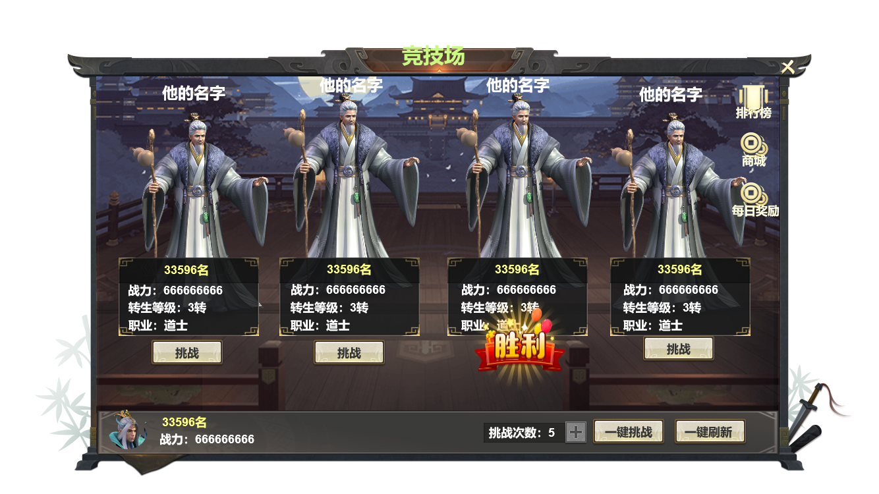 |  |  | 2、 | 关闭按钮
 |  |  | ▶ | 点击关闭界面，无其他功能。
 |  |  | ▶ | 按钮点击需要按下效果。
 |  |  | 3、 | 角色名字
4
 |  |  | ▶ | 仅为对应角色的名字，无过多功能。
 |  |  | 4、 | 角色例会
 |  |  | ▶ | 仅为对应角色的人物形象，无过多功能。
 |  |  | ▶ | 需随着对应角色的变化而变化。
 |  |  | 5、 | 角色信息
 |  |  | ▶ | 仅为对应角色的信息，信息在刷新生成后保持不变。
5
 |  |  | 6、 | 挑战按钮
 |  |  | ▶ | 按钮需判断当前次数是否足够且该对手是否挑战胜利。
 |  |  |  | ▶ | 若当前挑战次数不足，按钮应置灰处理。
 |  |  |  | ▶ | 若该对手已被挑战且成功击败则展示位“胜利”标识。
6
6.1
 |  |  | 7、 | 玩家信息
 |  |  | ▶ | 显示玩家本人的信息，会随玩家本人变化而实时更新。
 |  |  | 8、 | 挑战次数
 |  |  | ▶ | 显示玩家当前剩余的挑战次数。
9
 |  |  | ▶ | 挑战次数每日刷新，每日刷新后会获得五次，上限为10次。
7
8
10
 |  |  | ▶ | 次数栏右侧加号按钮点击可弹出购买次数的二级确认界面。（后方显示）
 |  |  | 9、 | 一键挑战
 |  |  | ▶ | 点击后需弹出二级确认界面，确认后直接返回战斗结果，且同时界面上已战胜的角色会改变胜利标识。
 |  |  | ▶ | 一键挑战将通过玩家数据与已刷新的角色各项数据对比来判断胜利条件。（判断逻辑可能会根据后续数值规划做调整）
 |  |  | ▶ | 一键挑战将会消耗当前所有次数挑战界面上已刷新的角色，。
 |  |  |  | ▶ | 挑战次数不足时，一键挑战按钮做置灰处理。
 |  |  |  | ▶ | 若当前次数不足挑战界面上所有角色时，从左到右计算。
 |  |  | 10、 | 刷新按钮
 |  |  | ▶ | 点击后将刷新界面上的挑战角色，展示顺序将根据刷新出的角色排名高低从左至右排列。
 |  |  | ▶ | 刷新逻辑：每次刷新将根据玩家排名上10名区间内随机4名。
 |  |  |  | ▶ | 若玩家名词上方排名不足10，则取玩家排名上下最近的10名内进行随机。
 |  |  | ▶ | 每日刷新按钮仅可点击一次，点击后将置灰处理。
 |  |  | 11、 | 关联功能按钮
 |  |  | ▶ | 将展示关联的对应功能按钮，点击将跳转至对应界面。

 | 二级界面

 |  |  | 1、 | 二级界面
 | 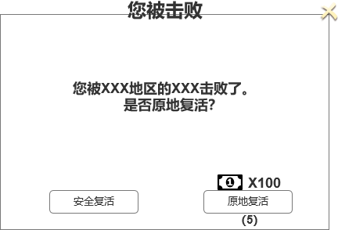 |  | ▶ | 使用通用的二级界面，详情参照通用组件策划案。

 | 奖励预览界面

 | 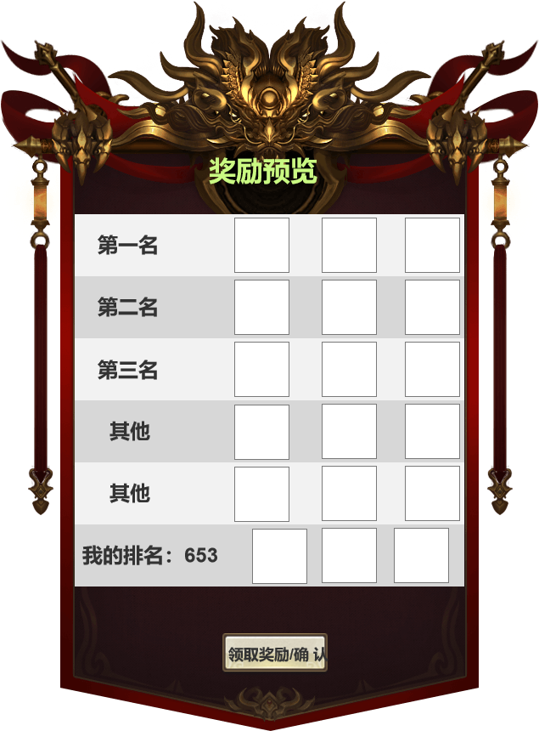 |  | 1、 | 竞技场后续可能会根据规划放出排名奖励，需先增加奖励预览界面。
 |  |  | 2、 | 如若规划需投放奖励，奖励将会在结算周期通过邮件发放。

